界面&功能
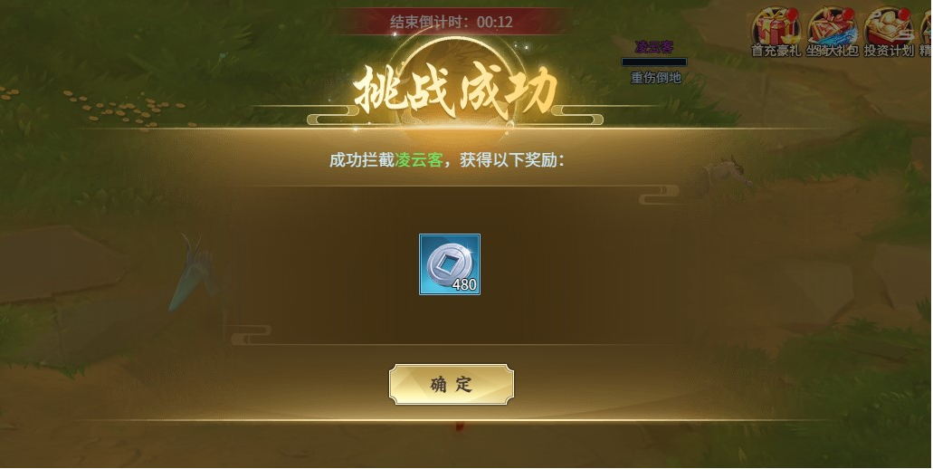
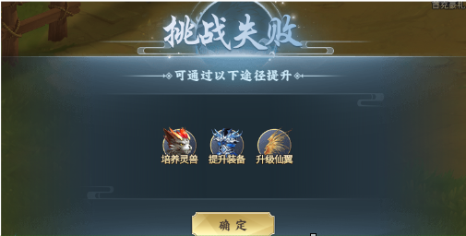
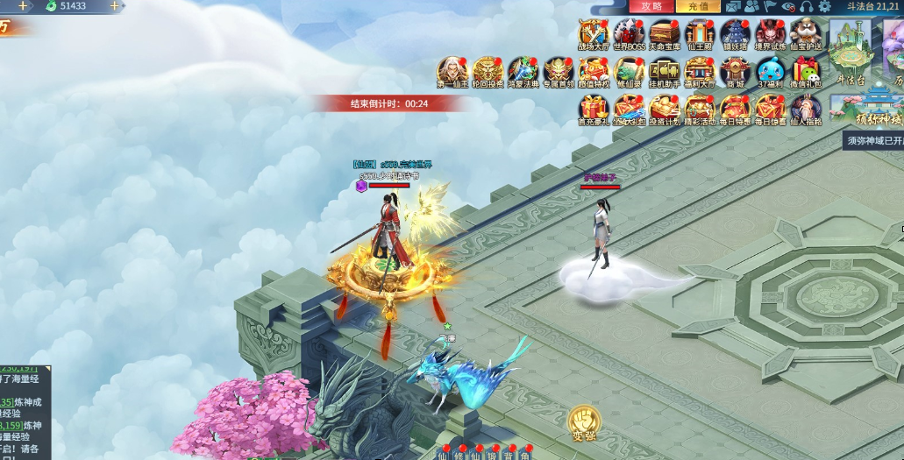
寻踪觅宝系统 |  |  |  |  |  |  | 功能规则

 | 功能入口 |  |  |  |  |  |  | 寻踪觅宝基本规则
 |  |  |  |  |  |  |  | 1.设计目的是什么
 | 1.主界面点击【寻踪觅宝】图标进入 |  |  |  |  |  |  | ▶ | 时间收菜玩法，同时增加一点玩家互动
 | 2.进入本界面时，默认显示角色页签 |  |  |  |  |  |  | ▶ | 己方是真实数据，对面是离线复制的数据
 | 3.当玩家有更高阶数的装备可穿戴时，角色系统有红点提示 |  |  |  |  |  |  | 1.玩法描述
 |  |  |  |  |  |  |  | ▶ | 功能开启后，会随机出现一批宝藏，玩家可以通过雇佣的寻宝鼠帮忙搜寻宝藏
 |  |  |  |  |  |  |  | ▶ | 每日寻宝有体力限制
 |  |  |  |  |  |  |  |  | 每次寻宝扣除体力，体力为0无法寻宝
 |  |  |  |  |  |  |  |  | 体力值0点恢复满值
 | 参考图标 |  |  |  |  |  |  | ▶ | 搜寻宝藏需要一定时间。
 |  |  |  |  |  |  |  |  | 增加寻宝镖车的数量可缩短时间
 |  |  |  |  |  |  |  | ▶ | 开始搜寻宝藏后会在界面中把寻宝信息列出来。会显示全服的搜寻宝藏信息。
 |  |  |  |  |  |  |  | ▶ | 玩家打开界面可以看到所有的搜寻宝藏信息，可以点击进行抢夺拦截。
 |  |  |  |  |  |  |  | ▶ | 拦截即打开个人战斗副本进行战斗，胜利则拦截成功取代他人进行寻宝。
 |  |  |  |  |  |  |  |  | 每日拦截需消耗体力，拦截成功扣体力值，失败不扣
 |  |  |  |  |  |  |  |  | 拦截体力每日0点恢复满值
 |  |  |  |  |  |  |  |  | 拦截获得百分比的收益
 |  |  |  |  |  |  |  | ▶ | 寻宝时间到后则寻宝成功，获得对应奖励
 |  |  |  |  |  |  |  | ▶ | 每日有n次可截回次数，截回可获得被拦截的收益
 |  |  |  |  |  |  |  |  | 次数每日0点刷新
 |  |  |  |  |  |  |  | 2.重
 |  |  |  |  |  |  |  | ▶ | 因是版署，是否可以复制一批数据，生成护送中的玩家信息

7
 | 寻踪觅宝界面【当前为示例】
1
6
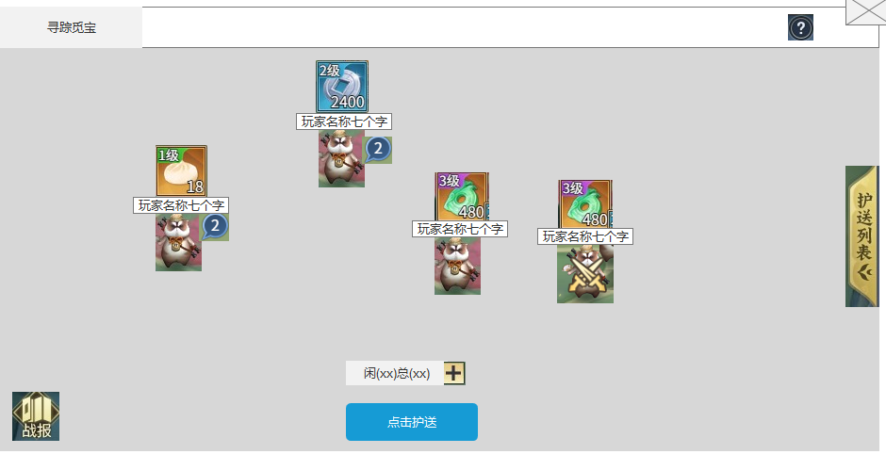
 |  |  |  |  | 1.功能标题与功能说明 |  |  | 1.功能标题与功能说明
 |  |  |  |  | ▶ | 显示功能标题 |  | ▶ | 显示功能标题

2
 |  |  |  |  | 2.镖车详情 |  |  | 2.镖车详情
 |  |  |  |  | ▶ | 界面显示游戏内的寻宝信息 |  | ▶ | 界面显示游戏内的寻宝信息
 |  |  |  |  |  | 包括寻宝镖车等级，道具和道具数量，玩家名称及寻宝的镖车数量 |  |  | 包括寻宝镖车等级，道具和道具数量，玩家名称及寻宝的镖车数量
 |  |  |  |  | ▶ | 点击镖车，则打开寻宝详情界面 |  |  | 寻宝镖车等级：该玩家寻宝的镖车等级
 |  |  |  |  |  |  |  |  | 道具和道具数量：寻宝该次镖车获得的奖励
 |  |  |  |  | ▶ | 界面显示镖车内容，跟随护送列表显示变化 |  |  | 玩家的名称：显示玩家的名称
 |  |  |  |  | ▶ | 若该玩家使用多个镖车寻宝，则在镖车旁边增加角标 |  |  | 镖车数量：该玩家寻宝镖车的数量，超过一个镖车显示数量
3
 |  |  |  |  | ▶ | 点击道具图标，出现道具的描述弹窗 |  | ▶ | 点击镖车，则打开寻宝详情界面
 |  |  |  |  | ▶ | 护送结束后，重新打开界面弹出护送收益奖励界面 |  | ▶ | 点击自己的镖车，则打开寻宝详情界面。点击拦截提示：无法拦截自己的镖车
4
 |  |  |  |  | 3.战报 |  |  | ▶ | 界面显示镖车内容，跟随护送列表显示变化
5
 |  |  |  |  | ▶ | 点击打开战报界面 |  | ▶ | 若该玩家使用多个镖车寻宝，则在镖车旁边增加角标
 |  |  |  |  | 4.寻宝信息 |  |  | ▶ | 点击道具图标，出现道具的描述弹窗
 |  |  |  |  | ▶ | 显示当前镖车的总数量和空闲的数量 |  | 3.战报
 |  |  |  |  | ▶ | 点击“加号”，出现镖车购买弹窗 |  | ▶ | 点击打开战报界面
 |  |  |  |  | ▶ | 点击寻宝
 |  |  |  |  |  | 点击可打开寻宝列表界面 |  | 4.寻宝信息
 |  |  |  |  |  |  |  | ▶ | 显示当前镖车的总数量和空闲的数量
 |  |  |  |  | 5.寻宝列表 |  |  | ▶ | 点击“加号”，出现镖车购买弹窗
 |  |  |  |  | ▶ | 点击打开游戏内敌方玩家的护送列表 |  |  | 镖车总数量有上限，若达到上限，点击则提示“镖车数量已达上限，无法增加。”
 |  |  | 购买镖车弹窗【当前为示例】 |  |  |  |  |  | 当元宝不足时，点击购买则关闭购买镖车的界面，然后提示“元宝不足。”
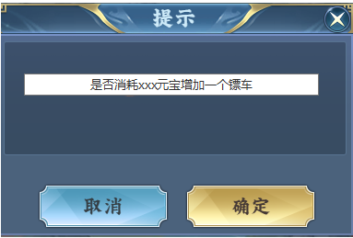
 |  |  |  |  | 6.说明按钮 |  |  | ▶ | 点击寻宝
 |  |  |  |  | ▶ | 点击打开系统说明界面 |  |  | 点击可打开寻宝列表界面

 |  |  |  |  | 7.关闭按钮 |  |  | 5.寻宝列表
 |  |  |  |  | ▶ | 点击关闭界面 |  | ▶ | 点击打开游戏内敌方玩家的护送列表
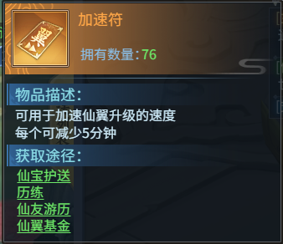
 |  |  |  |  |  |  |  | 6.说明按钮
 |  |  |  |  |  |  |  | ▶ | 点击打开系统说明界面

 | 战报界面【当前为示例】

1
2
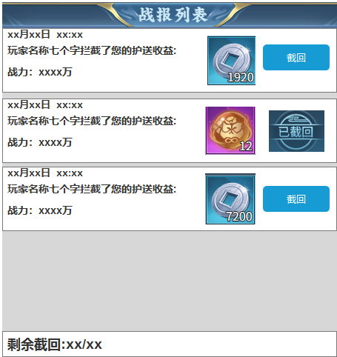
 |  |  |  |  | 1.功能标题与功能说明 |  |  | 1.功能标题与功能说明
 |  |  |  |  | ▶ | 显示功能标题 |  | ▶ | 显示功能标题

 |  |  |  |  | 2拦截信息 |  |  | 2拦截信息
 |  |  |  |  | ▶ | 显示被拦截时间 |  | ▶ | 显示被拦截时间
 |  |  |  |  | ▶ | 显示拦截玩家的名称(动态)+拦截了您的寻宝收益 |  | ▶ | 显示拦截玩家的名称(动态)+拦截了您的寻宝收益
 |  |  |  |  | ▶ | 显示被玩家拦截的收益 |  | ▶ | 显示被玩家拦截的收益
 |  |  |  |  | ▶ | 显示拦截玩家的战力 |  | ▶ | 显示拦截玩家的战力
 |  |  |  |  | ▶ | 截回按钮 |  | ▶ | 截回按钮
 |  |  |  |  |  | 点击进入战斗场景，挑战成功则获得截回奖励 |  |  | 点击进入战斗场景，挑战成功则获得截回奖励
 |  |  |  |  |  | 若挑战成功，按钮界面显示“已截回” |  |  | 若挑战成功，按钮界面显示“已截回”
 |  |  |  |  |  | 挑战失败，按钮界面依然显示“截回” |  |  | 挑战失败，按钮界面依然显示“截回”
 |  |  |  |  | ▶ | 截回次数 |  | ▶ | 截回次数
 |  |  |  |  |  | 每日有n次截回次数，成功截回扣次数，失败不扣 |  |  | 每日有n次截回次数，成功截回扣次数，失败不扣
 |  |  |  |  |  | 截回成功则获得被拦截的收益 |  |  | 截回成功则获得被拦截的收益
 |  |  |  |  |  | 次数每日0点重置 |  |  | 次数每日0点重置
 |  |  |  |  | ▶ | 点击道具图标，出现道具的描述弹窗 |  | ▶ | 点击道具图标，出现道具的描述弹窗

 | 寻宝列表界面【当前为示例】
1

2
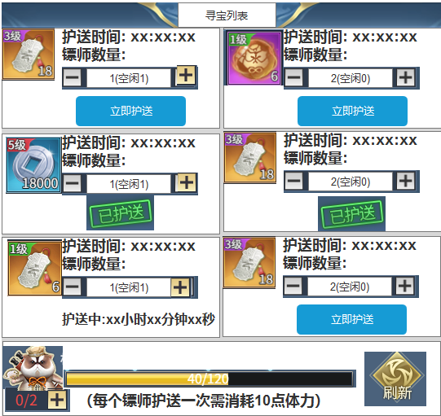
 |  |  |  |  | 1.功能标题与功能说明 |  |  | 1.功能标题与功能说明
 |  |  |  |  | ▶ | 显示功能标题 |  | ▶ | 显示功能标题

 |  |  |  |  | 2.寻宝详情 |  |  | 2.寻宝详情
 |  |  |  |  | ▶ | 显示寻宝的等级和道具数量 |  | ▶ | 显示寻宝的等级和道具数量
 |  |  |  |  | ▶ | 显示护送当前等级使需要的时间 |  |  | 寻宝等级：寻宝分为1级到5级(规划)每一级的道具品质和道具数量不同
 |  |  |  |  | ▶ | 显示护送的镖车数量 |  | ▶ | 显示护送当前等级使需要的时间
 |  |  |  |  |  | 选择护送当前寻宝的镖车数量 |  |  | 护送时间：每一级护送所需消耗的时间不同，跟随增加的镖车数量变化
 |  |  |  |  |  | 有空闲镖车时，加号可点击。没有空闲镖车时，加号置灰，无法点击 |  |  | 缩短时间：增加护送的镖车，每个镖车可缩短当前时间的一半
 |  |  |  |  |  |  |  |  |  | x_n = \frac{x}{2^n
 |  |  |  |  | ▶ | 立即护送 |  |  | 护送体力：每个镖车每次护送需消耗10点体力，体力值0点重置
 |  |  |  |  |  | 点击可立即护送当前寻宝
 |  |  |  |  |  | 若当前寻宝正在护送则显示剩余的护送时间 |  | ▶ | 显示护送的镖车数量
 |  |  |  |  |  | 若当前寻宝已护送则显示“已护送” |  |  | 空闲镖车=总镖车-护送镖数
 |  |  |  |  | 3护送信息 |  |  |  | 选择护送当前寻宝的镖车数量
 |  |  |  |  | ▶ | 显示当前空闲镖车/总镖车 |  |  | 点击加号可增加当前护送的镖车数量，增加镖车数量可缩短一半护送时间
3
 |  |  |  |  | ▶ | 点击加号出现购买镖车弹窗 |  |  | 有空闲镖车时，加号可点击。没有空闲镖车时，加号置灰，无法点击
 |  |  |  |  | ▶ | 每个镖车护送需要消耗体力，体力值每日0点重置
 |  |  |  |  | ▶ | 刷新按钮 |  | ▶ | 立即护送
 |  |  |  |  |  | 点击可将除正在护送中的寻宝外全部刷新 |  |  | 点击可立即护送当前寻宝
 |  |  |  |  |  | 若没有正在护送的寻宝，则全部刷新 |  |  | 若当前寻宝正在护送则显示剩余的护送时间
 |  |  |  |  |  | 刷新次数每日存在上限，每日0点重置 |  |  | 若当前寻宝已护送则显示“已护送”
 |  |  |  |  |  | 刷新次数：可刷新次数/每日刷新次数 |  | 3护送信息
 |  |  |  |  | ▶ | 点击道具图标，出现道具的描述弹窗 |  | ▶ | 显示当前空闲镖车/总镖车人数
 |  |  |  |  | ▶ | 护送结束后，在主界面显示提示 |  | ▶ | 点击加号出现购买镖车弹窗
 |  |  |  |  |  |  |  | ▶ | 每个镖车护送需要消耗体力，体力值每日0点重置
 |  |  |  |  |  |  |  | ▶ | 刷新按钮
 |  |  |  |  |  |  |  |  | 点击可将除正在护送中的寻宝外全部刷新
 |  |  |  |  |  |  |  |  | 若没有正在护送的寻宝，则全部刷新
 |  |  |  |  |  |  |  |  | 刷新次数每日存在上限，每日0点重置
 |  |  |  |  |  |  |  |  | 刷新次数：可刷新次数/每日刷新次数

 | 护送列表界面【当前为示例】

1
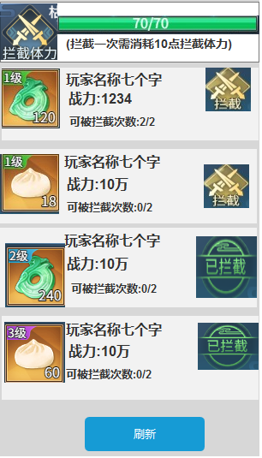
 |  |  |  |  | 1.拦截体力 |  |  | 1.拦截体力
 |  |  |  |  | ▶ | 显示玩家的当前拦截体力/总体力 |  | ▶ | 显示玩家的当前拦截体力/总体力
 |  |  |  |  | ▶ | 进度条跟随当前体力变化 |  | ▶ | 进度条跟随当前体力变化
2
 |  |  |  |  | ▶ | 每次拦截需消耗体力值，体力值0点刷新 |  | ▶ | 每次拦截需消耗体力值，体力值0点刷新
 |  |  |  |  | 2.护送列表
 |  |  |  |  | ▶ | 支持上下滑动，最大可支持10个玩家信息
 |  |  |  |  | ▶ | 玩家信息同步至寻踪觅宝界面
 |  |  |  |  | ▶ | 显示玩家护送的宝物等级和数量，玩家的名称，玩家战力 |  | 2.护送列表
 |  |  |  |  | ▶ | 每个护送仅可被拦截2次，可被拦截次数为0时不可拦截 |  | ▶ | 支持上下滑动，最大可支持10个玩家信息
 |  |  |  |  |  | 当可被拦截次数为0时，按钮置灰 |  | ▶ | 玩家信息同步至寻踪觅宝界面
 |  |  |  |  | ▶ | 拦截收益：拦截成功可获得当前护送的百分比收益 |  | ▶ | 显示玩家护送的宝物等级和数量，玩家的每次，玩家战力
 |  |  |  |  | ▶ | 拦截按钮 |  |  | 护送等级和数量
 |  |  |  |  |  | 拦截：玩家有体力且被拦截玩家有可剩余被拦截次数 |  |  | 玩家名称：显示玩家的名称，点击可打开护送详情界面
 |  |  |  |  |  | 当玩家无体力时，点击提示“体力枯竭，无法进行拦截。” |  |  | 玩家战里:显示玩家护送时的战力
 |  |  |  |  |  | 已拦截：被拦截玩家已被拦截过 |  | ▶ | 每个护送仅可被拦截2次，可被拦截次数为0时不可拦截
 |  |  |  |  |  | 置灰：被拦截玩家无可被拦截次数 |  |  | 当可被拦截次数为0时，按钮置灰
 |  |  |  |  |  |  |  |  | 次数扣除：进行拦截时，次数扣除
 |  |  |  |  | ▶ | 刷新按钮 |  | ▶ | 拦截收益：拦截成功可获得当前护送的百分比收益
 |  |  |  |  |  | 刷新当前的护送列表 |  | ▶ | 拦截按钮
 |  |  |  |  |  |  |  |  | 拦截：玩家有体力且被拦截玩家有可剩余被拦截次数
 |  |  |  |  |  |  |  |  | 当玩家无体力时，点击提示“体力枯竭，无法进行拦截。”
 |  |  |  |  |  |  |  |  | 已拦截：被拦截玩家已被拦截过
 |  |  |  |  |  |  |  |  | 置灰：被拦截玩家无可被拦截次数

 |  |  |  |  |  |  |  | ▶ | 刷新按钮
 |  |  |  |  |  |  |  |  | 刷新当前的护送列表

 |  | 护送详情界面【当前为示例】

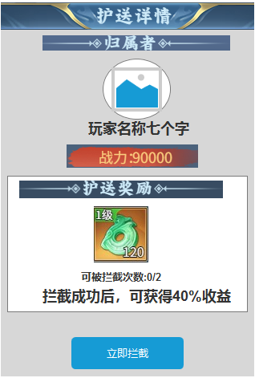
 |  |  |  |  | 1.护送详情 |  |  |  | 1.护送详情
 |  |  |  |  | ▶ | 显示护送的玩家头像和名称 |  |  | ▶ | 显示护送的玩家头像和名称
 |  |  |  |  | ▶ | 显示玩家的战力 |  |  | ▶ | 显示玩家的战力
 |  |  |  |  | ▶ | 显示玩家护送所获得的奖励 |  |  | ▶ | 显示玩家护送所获得的奖励
 |  |  |  |  | ▶ | 显示文档当前可被拦截的次数 |  |  | ▶ | 显示文档当前可被拦截的次数
 |  |  |  |  | ▶ | 显示字体“拦截成功后，可获得xx%收益” |  |  | ▶ | 显示字体“拦截成功后，可获得xx%收益”
 |  |  |  |  | ▶ | 立即拦截，进行拦截战斗 |  |  | ▶ | 立即拦截，进行拦截战斗

 |  | 护送收益弹窗界面【当前为示例】

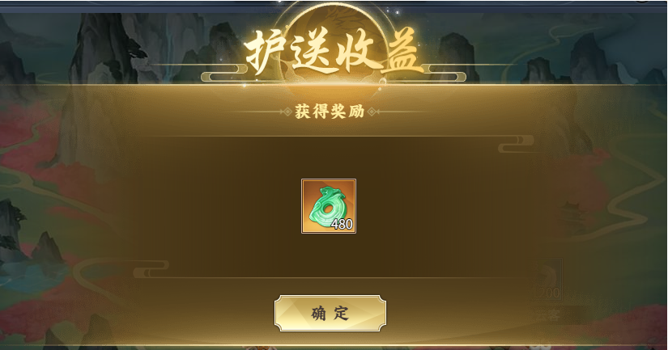

 |  | 拦截和截回【当前为示例】
 |  | 类似竞技场
 |  |  |  | 1：进入场景进行战斗
 |  |  |  | 2：需规定时间内击败玩家才可获得奖励
 |  |  |  | 3：时间结束未击败玩家则挑战失败，挑战失败无法获得奖励

参考界面
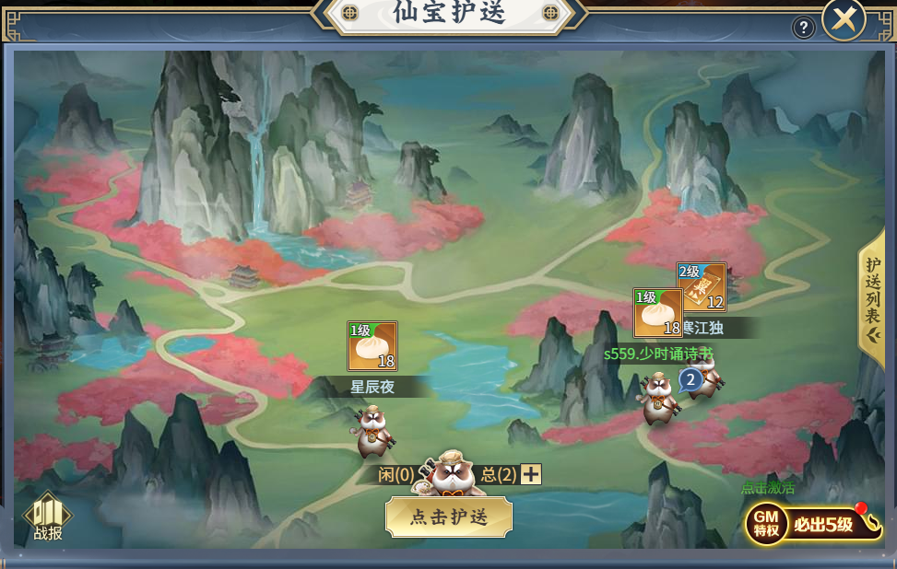
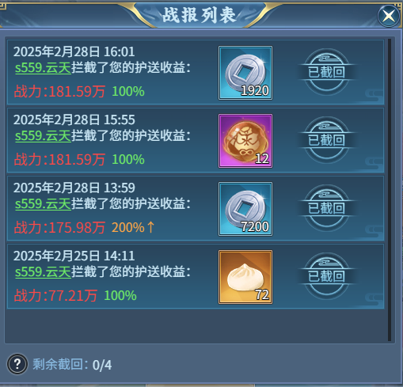
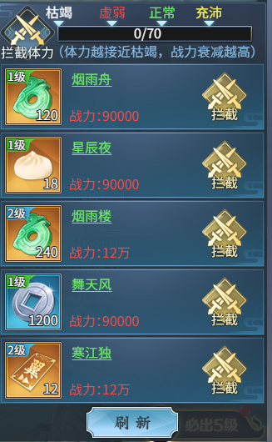
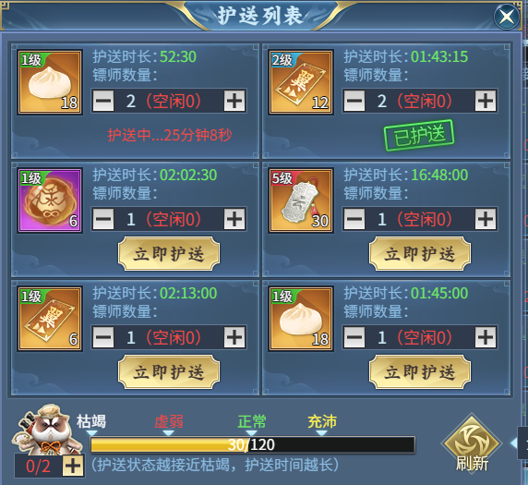
参考图

 | 参考游戏

功能美需
UI需求

 | 序号 | 类型 | 对应界面 | 内容 | 功能需求 | 策划建议 | 参考图
 | 1 | UI | 寻踪觅宝界面 | 寻踪觅宝界面 | 详见界面功能设计
 | 2 | UI | 战报界面 | 战报界面 | 详见界面功能设计
 | 3 | UI | 寻宝列表界面 | 寻宝列表界面 | 详见界面功能设计
 | 4 | UI | 护送列表界面 | 护送列表界面 | 详见界面功能设计 |  |  | 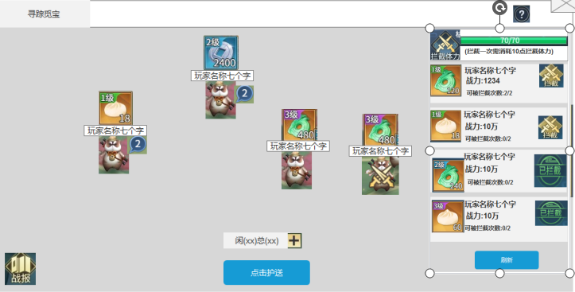
 | 5 | UI | 护送详情界面 | 护送详情界面 | 详见界面功能设计
 | 6 | UI | 挑战成功界面 | 挑战成功界面 | 详见界面功能设计
 | 7 | UI | 挑战失败界面 | 挑战失败界面 | 详见界面功能设计
 | 8 | UI | 护送收益界面 | 护送收益界面 | 详见界面功能设计
 | 9 | UI
 | 10 | UI
 | 11 | UI
 | 12 | UI
 | 13 | UI
 | 14 | UI
 | 15 | UI
 | 16 | UI
 | 17 | UI
 | 18 | UI
 | 19 | UI

背景图需求

 | 序号 | 类型 | 对应界面 | 内容 | 功能需求 | 策划建议 | 参考图
 | 1 | 2D原画 | 寻踪觅宝原画 | 寻踪觅宝原画 | 寻踪觅宝原画，不要有红色元素 |  | 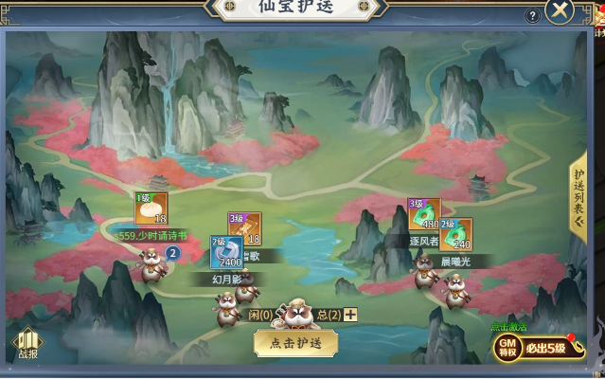
 | 3 | 2D原画
 | 4 | 2D原画
 | 5 | 2D原画
 | 6 | 2D原画

道具图标需求

 | 序号 | 类型 | 图标需求 | 内容描述 | 功能需求 | 尺寸需求 | 参考图

动效需求

其他 （ICON，模型，表情等）

 | 序号 | 类型 | 内容 | 描述 | 功能需求 | 策划建议 | 参考图
 | 1 | UI | 镖车或者镖师 | 需要镖车或者镖师的动态资源 |  |  | 
 | 2 | UI | 需要攻击的动态资源 | 需要攻击的动态资源 |  |  | 
 | 3
 | 4
 | 5
 | 6
 | 7
 | 8
 | 9
 | 10
 | 11
 | 12
 | 13
 | 14
 | 15
 | 16
 | 17
 | 18
 | 19

